Лист1
ID | Маршрут | Расстояние, км. | Время старта замера, чч:мм:сек | Продолжительность поездки, чч:мм:сек. | Средняя скорость, км/ч. | Скрин маршрута | Скрин трека |  | Ф.И.О.
1 | трамвай 2 (ЖД вокзал-9ая столовая) | 4.131 | 7:23:54 | 0:19:42 | 13.3 | 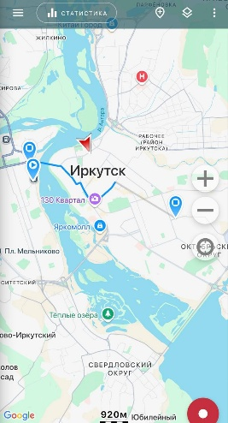 | 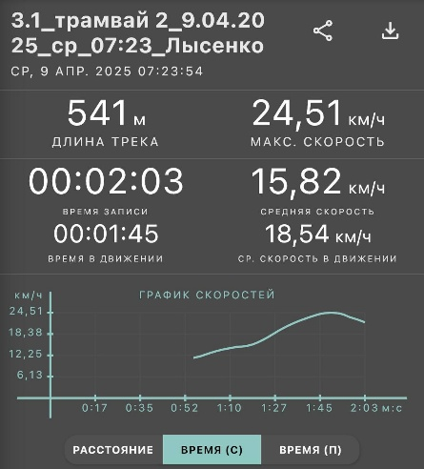 | 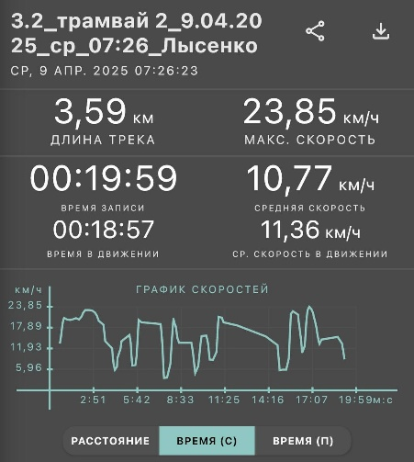 | Лысенко Валерия Григорьевна
3 | 4к (Аэропорт-центральный рынок) | 11.23 | 8:26:34 | 0:29:33 | 22.51 | 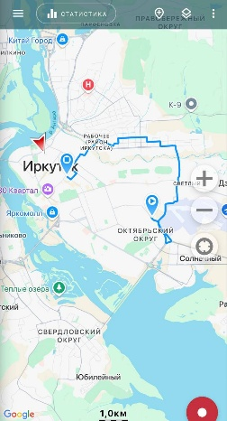 | 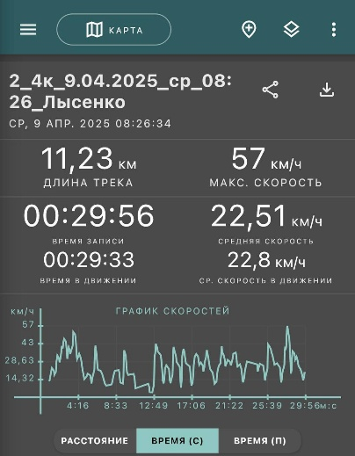
4 | 5к (центральный рынок-мкр Солнечный) | 6.29 | 9:03:22 | 0:20:24 | 18.28 | 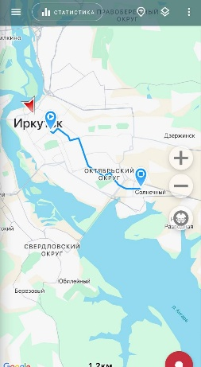 | 